상품제안서
헬케어 리스테린 항균선물세트 | 상품코드: F17530

 |  |  |  |  |  |  | 02-412-0044 | www.easy1.co.kr
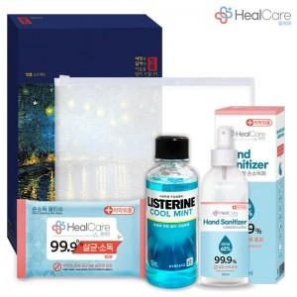

【상세/제작정보】 | <p>스티커 제작 및 부착 가능&nbsp;</p>

【인쇄/포장옵션】 | 스티커 / 포장불가능

【공급단가】 | 수량 | 100~ | 300~ | 500~ | 1,000~ | 3,000~
*VAT별도 | 단가 | 4,780원 | 4,510원 | 4,330원 | 4,160원 | 4,050원

【상품 URL】 | https://easy1.co.kr:443/src/goods_detail.php?gdno=17530

